상품제안서
ST-393 러블리하트손거울 핑크-[단종] | 상품코드: F02184

 |  |  |  |  |  | 02-412-0044 | www.easy1.co.kr
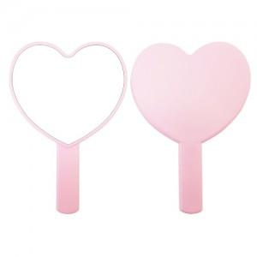 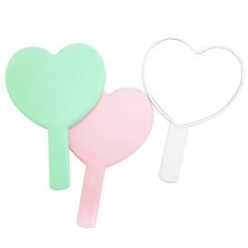

【상세/제작정보】 | 국내제작 국산품입니다(중국상품X) 200개이하는 20.000원의 인쇄비가 추가됩니다.

【인쇄/포장옵션】 | 실크 / 포장지포장

【공급단가】 | 수량 | 200~ | 1,000~ | 2,000~ | 4,000~
*VAT별도 | 단가 | 2,040원 | 2,000원 | 1,920원 | 1,840원

【상품 URL】 | https://dev.easy1.co.kr:443/src/goods_detail.php?gdno=2184

